Sheet1
提 案 書

スマートエマージェンシーセット SH-20 |  | 参考上代 | ¥2,000 | 販売価格
 |  | （税別） |  | （税別）
【JAN】 | 4562121888395
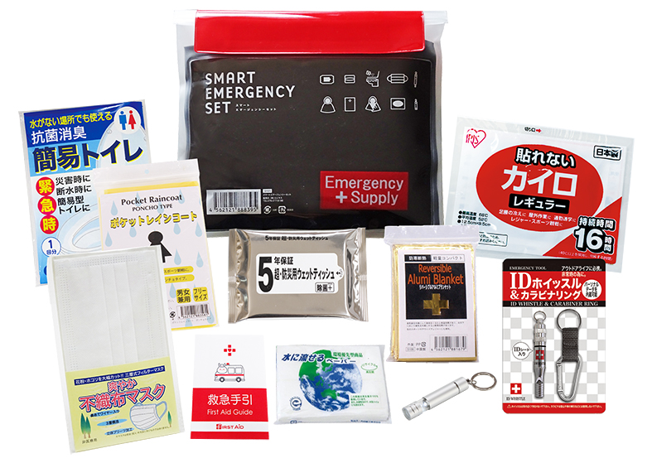 |  |  | 【商品番号】 SH20 【本体サイズ】 防水ポーチ：233×195㎜ 【パッケージサイズ】 255×50×200㎜・347g 【個装形態】 ポリ袋入 【入数】 50 【セット内容】 防水ケース・IDホイッスル＆カラビナリング・マスク・ウェットティッシュ・リバーシブルアルミブランケット・LEDライト・カイロ・レインコート・水に流せるペーパー・抗菌消臭簡易トイレ・救急手引き 【商品説明】 防水規格IPX4基準に合格の防水ポーチ入り防水セット 【備考】 一部色・柄・商品が変更になる場合があります。ご了承ください。 【生産国】 中国・日本

